GRAFICAS
POBLACION TOTAL DE DELEGACIONES Y MUNICIPIOS
ALVARO OBREGON | 727,034
CUAJIMALPA DE MORELOS | 186,391
MIGUEL HIDALGO | 372,880
EDO. DE MEXICO HUIXQUILUCAN | 242,167
EDO.DE MEXICO NAUCALPAN DE JUAREZ | 833,779
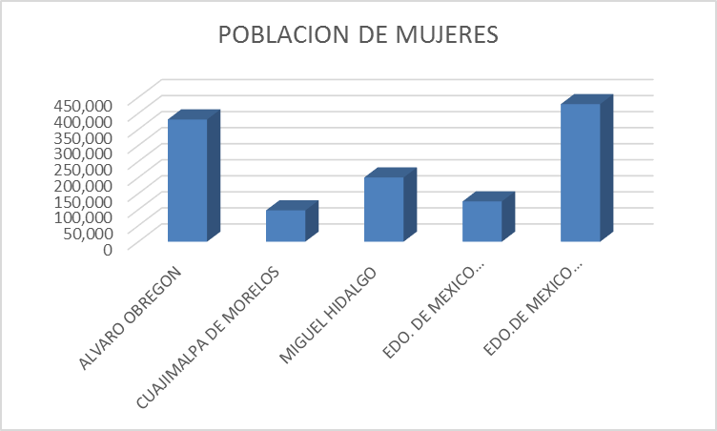
 | POBLACION DE MUJERES
ALVARO OBREGON | 380,993
CUAJIMALPA DE MORELOS | 97,749
MIGUEL HIDALGO | 200,222
EDO. DE MEXICO HUIXQUILUCAN | 125,665
EDO.DE MEXICO NAUCALPAN DE JUAREZ | 428,805

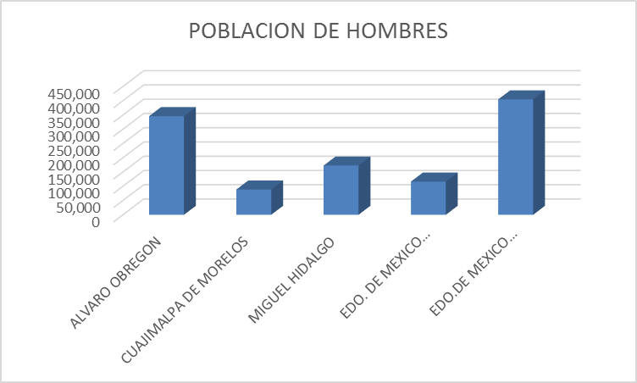
 | POBLACION DE MUJERES
ALVARO OBREGON | 380,993
CUAJIMALPA DE MORELOS | 97,749
MIGUEL HIDALGO | 200,222
EDO. DE MEXICO HUIXQUILUCAN | 125,665
EDO.DE MEXICO NAUCALPAN DE JUAREZ | 428,805

